Sheet1
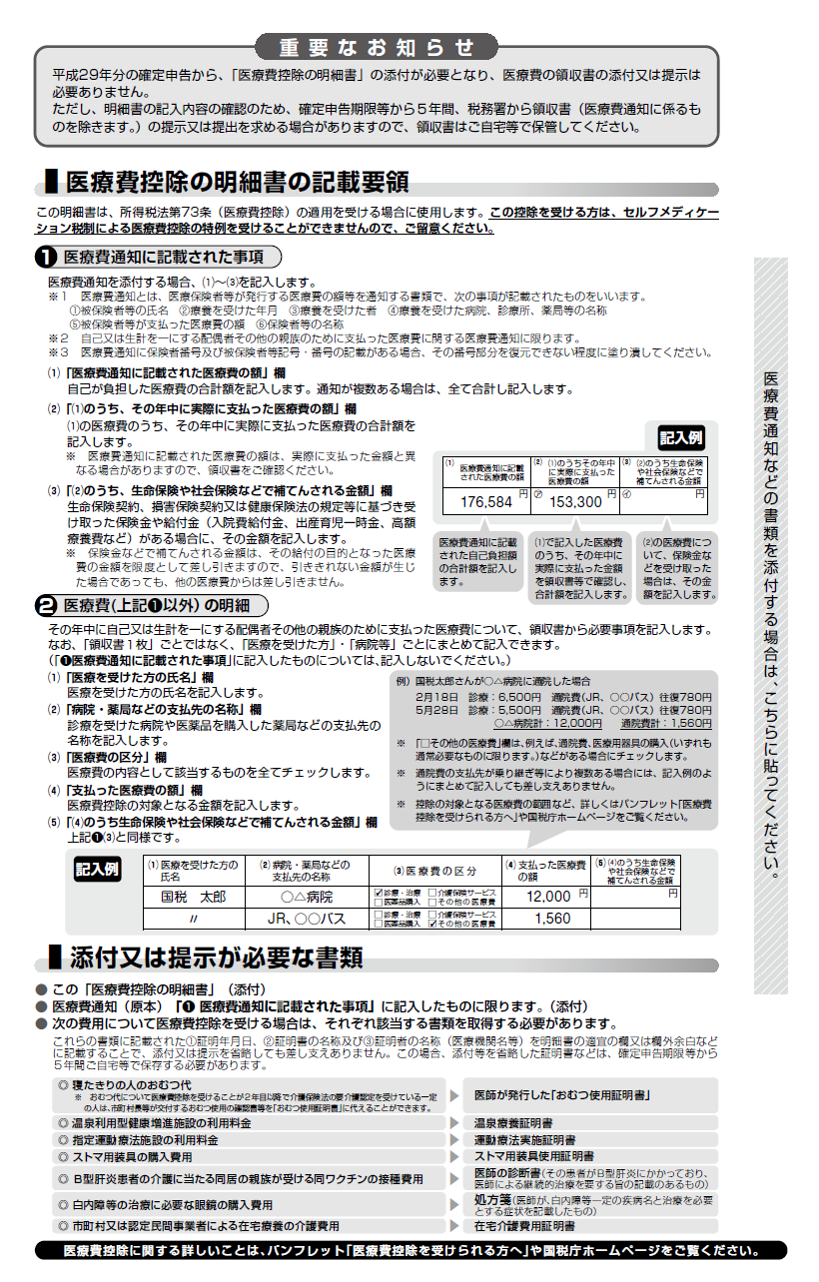
 |  | 令和７ | 年分 医療費控除の明細書 【内訳書】
※この控除を受ける方は、セルフメディケーション税制は受けられません。
 | 住 所 |  |  |  |  |  |  | 氏 名

 | １ 医療費通知に記載された事項
 | 医療費通知（※）を添付する場合、右記の⑴～⑶を記入します。 |  |  |  |  | (1) 医療費通知に記載 された医療費の額 |  |  |  | (2) | (1)のうちその年中に実際に支払った医療費の額 |  |  |  | (3) | (2)のうち生命保険 や社会保険などで 補てんされる金額
 | ※医療保険者等が発行する医療費の額等を通知する書類で、次の６項目が 記載されたものをいいます。 （例：健康保険組合等が発行する「医療費のお知らせ」）
※記入の必要はありません。
 |  |  |  |  |  |  |  |  | 円 | ㋐ |  |  |  | 円 | ㋑ |  | 円 | この明細書は、申告書と一緒に提出してください。
①被保険者等の氏名、②療養を受けた年月、③療養を受けた者、④療養を受けた病院・診療所・薬局等の名称、⑤被保険者等が支払った医療費の額、⑥保険者等の名称

 | ２ 医療費（上記１以外）の明細 |  |  | 「領収書１枚」ごとではなく、 「医療を受けた方」・「病院等」ごとにまとめて記入できます。
 | (1) 医療を受けた方の 氏名 | (2) 病院・薬局などの 支払先の名称 |  | (3) 医療費の区分 |  |  |  |  |  | (4) | 支払った 医療費の額 |  |  |  | (5) | (4)のうち生命保険 や社会保険などで 補てんされる金額
 |  |  |  | □ | 診療・治療 |  | □ | 介護保険サービス |  |  |  |  |  | 円 |  |  | 円
 |  |  |  | □ | 医薬品購入 |  | □ | その他の医療費
 |  |  |  | □ | 診療・治療 |  | □ | 介護保険サービス
 |  |  |  | □ | 医薬品購入 |  | □ | その他の医療費
 |  |  |  | □ | 診療・治療 |  | □ | 介護保険サービス
 |  |  |  | □ | 医薬品購入 |  | □ | その他の医療費
 |  |  |  | □ | 診療・治療 |  | □ | 介護保険サービス
 |  |  |  | □ | 医薬品購入 |  | □ | その他の医療費
 |  |  |  | □ | 診療・治療 |  | □ | 介護保険サービス
 |  |  |  | □ | 医薬品購入 |  | □ | その他の医療費
 |  |  |  | □ | 診療・治療 |  | □ | 介護保険サービス
 |  |  |  | □ | 医薬品購入 |  | □ | その他の医療費
 |  |  |  | □ | 診療・治療 |  | □ | 介護保険サービス
 |  |  |  | □ | 医薬品購入 |  | □ | その他の医療費
 |  |  |  | □ | 診療・治療 |  | □ | 介護保険サービス
 |  |  |  | □ | 医薬品購入 |  | □ | その他の医療費
 |  |  |  | □ | 診療・治療 |  | □ | 介護保険サービス
 |  |  |  | □ | 医薬品購入 |  | □ | その他の医療費
 |  |  |  | □ | 診療・治療 |  | □ | 介護保険サービス
 |  |  |  | □ | 医薬品購入 |  | □ | その他の医療費
 |  |  |  | □ | 診療・治療 |  | □ | 介護保険サービス
 |  |  |  | □ | 医薬品購入 |  | □ | その他の医療費
 |  |  |  | □ | 診療・治療 |  | □ | 介護保険サービス
 |  |  |  | □ | 医薬品購入 |  | □ | その他の医療費
 |  |  |  | □ | 診療・治療 |  | □ | 介護保険サービス
 |  |  |  | □ | 医薬品購入 |  | □ | その他の医療費
 |  |  |  | □ | 診療・治療 |  | □ | 介護保険サービス
 |  |  |  | □ | 医薬品購入 |  | □ | その他の医療費
 |  |  |  | □ | 診療・治療 |  | □ | 介護保険サービス
 |  |  |  | □ | 医薬品購入 |  | □ | その他の医療費
 |  |  |  | □ | 診療・治療 |  | □ | 介護保険サービス
 |  |  |  | □ | 医薬品購入 |  | □ | その他の医療費
 |  |  |  | □ | 診療・治療 |  | □ | 介護保険サービス
 |  |  |  | □ | 医薬品購入 |  | □ | その他の医療費
 |  |  |  | □ | 診療・治療 |  | □ | 介護保険サービス
 |  |  |  | □ | 医薬品購入 |  | □ | その他の医療費
 |  |  |  | □ | 診療・治療 |  | □ | 介護保険サービス
 |  |  |  | □ | 医薬品購入 |  | □ | その他の医療費
 |  |  |  | □ | 診療・治療 |  | □ | 介護保険サービス
 |  |  |  | □ | 医薬品購入 |  | □ | その他の医療費
 |  |  |  | □ | 診療・治療 |  | □ | 介護保険サービス
 |  |  |  | □ | 医薬品購入 |  | □ | その他の医療費
 |  |  |  | □ | 診療・治療 |  | □ | 介護保険サービス
 |  |  |  | □ | 医薬品購入 |  | □ | その他の医療費
 |  |  |  | □ | 診療・治療 |  | □ | 介護保険サービス
 |  |  |  | □ | 医薬品購入 |  | □ | その他の医療費
 | (1) 医療を受けた方の 氏名 | (2) 病院・薬局などの 支払先の名称 |  | (3) 医療費の区分 |  |  |  |  |  | (4) | 支払った 医療費の額 |  |  |  | (5) | (4)のうち生命保険 や社会保険などで 補てんされる金額
 |  |  |  | □ | 診療・治療 |  | □ | 介護保険サービス
 |  |  |  | □ | 医薬品購入 |  | □ | その他の医療費
 |  |  |  | □ | 診療・治療 |  | □ | 介護保険サービス
 |  |  |  | □ | 医薬品購入 |  | □ | その他の医療費
 |  |  |  | □ | 診療・治療 |  | □ | 介護保険サービス
 |  |  |  | □ | 医薬品購入 |  | □ | その他の医療費
 |  |  |  | □ | 診療・治療 |  | □ | 介護保険サービス
 |  |  |  | □ | 医薬品購入 |  | □ | その他の医療費
 |  |  |  | □ | 診療・治療 |  | □ | 介護保険サービス
 |  |  |  | □ | 医薬品購入 |  | □ | その他の医療費
 |  |  |  | □ | 診療・治療 |  | □ | 介護保険サービス
 |  |  |  | □ | 医薬品購入 |  | □ | その他の医療費
 |  |  |  | □ | 診療・治療 |  | □ | 介護保険サービス
 |  |  |  | □ | 医薬品購入 |  | □ | その他の医療費
 |  |  |  | □ | 診療・治療 |  | □ | 介護保険サービス
 |  |  |  | □ | 医薬品購入 |  | □ | その他の医療費
 |  |  |  | □ | 診療・治療 |  | □ | 介護保険サービス
 |  |  |  | □ | 医薬品購入 |  | □ | その他の医療費
 |  |  |  | □ | 診療・治療 |  | □ | 介護保険サービス
 |  |  |  | □ | 医薬品購入 |  | □ | その他の医療費
 |  |  |  | □ | 診療・治療 |  | □ | 介護保険サービス
 |  |  |  | □ | 医薬品購入 |  | □ | その他の医療費
 |  |  |  | □ | 診療・治療 |  | □ | 介護保険サービス
 |  |  |  | □ | 医薬品購入 |  | □ | その他の医療費
 |  |  |  | □ | 診療・治療 |  | □ | 介護保険サービス
 |  |  |  | □ | 医薬品購入 |  | □ | その他の医療費
 |  |  |  | □ | 診療・治療 |  | □ | 介護保険サービス
 |  |  |  | □ | 医薬品購入 |  | □ | その他の医療費
 |  |  |  | □ | 診療・治療 |  | □ | 介護保険サービス
 |  |  |  | □ | 医薬品購入 |  | □ | その他の医療費
 |  |  |  | □ | 診療・治療 |  | □ | 介護保険サービス
 |  |  |  | □ | 医薬品購入 |  | □ | その他の医療費
 |  |  |  | □ | 診療・治療 |  | □ | 介護保険サービス
 |  |  |  | □ | 医薬品購入 |  | □ | その他の医療費
 |  |  |  | □ | 診療・治療 |  | □ | 介護保険サービス
 |  |  |  | □ | 医薬品購入 |  | □ | その他の医療費
 |  |  |  | □ | 診療・治療 |  | □ | 介護保険サービス
 |  |  |  | □ | 医薬品購入 |  | □ | その他の医療費
 |  |  |  | □ | 診療・治療 |  | □ | 介護保険サービス
 |  |  |  | □ | 医薬品購入 |  | □ | その他の医療費
 |  |  |  | □ | 診療・治療 |  | □ | 介護保険サービス
 |  |  |  | □ | 医薬品購入 |  | □ | その他の医療費
 | ２の合計 |  |  |  |  |  |  |  |  | ㋒ |  |  |  |  | ㋓
（㋐＋㋒）
（㋑＋㋓）
 | 医療費の合計 |  |  |  |  |  | A |  |  |  |  | 円 | B |  |  |  | 円

※記入の必要はありません。
（合計）
 | ３ 控除額の計算
 | 支払った医療費 |  |  | 円 | A
 | 保険金などで 補てんされる金額 |  |  |  | B
90
 | 差引金額 （ A - B ） |  |  |  | C |  |  | 申告書第一表の「所得金額」の合計欄の金額を転記します。 (注) 次の場合には、それぞれの金額を加算します。 ・ 退職所得及び山林所得がある場合・・・その所得金額 ・ ほかに申告分離課税の所得がある場合・・・その所得金額 （特別控除前の金額） なお、損失申告の場合には、申告書第四表（損失申告用）の
 | 所得金額の合計額 |  |  |  | D
 | D × 0.05 |  |  |  | E
（最高200万円、赤字のときは0円）
 | E と10万円のいずれか 少ない方の金額 |  |  |  | F |  |  | 「４繰越損失を差し引く計算」欄の |  |  |  |  |  | の金額を転記します。
申告書第一表の「所得から差し引かれる金額」の医療
費控除欄に転記します。
 | 医療費控除額 （ C － F ） |  |  |  | G

